embed_youtube
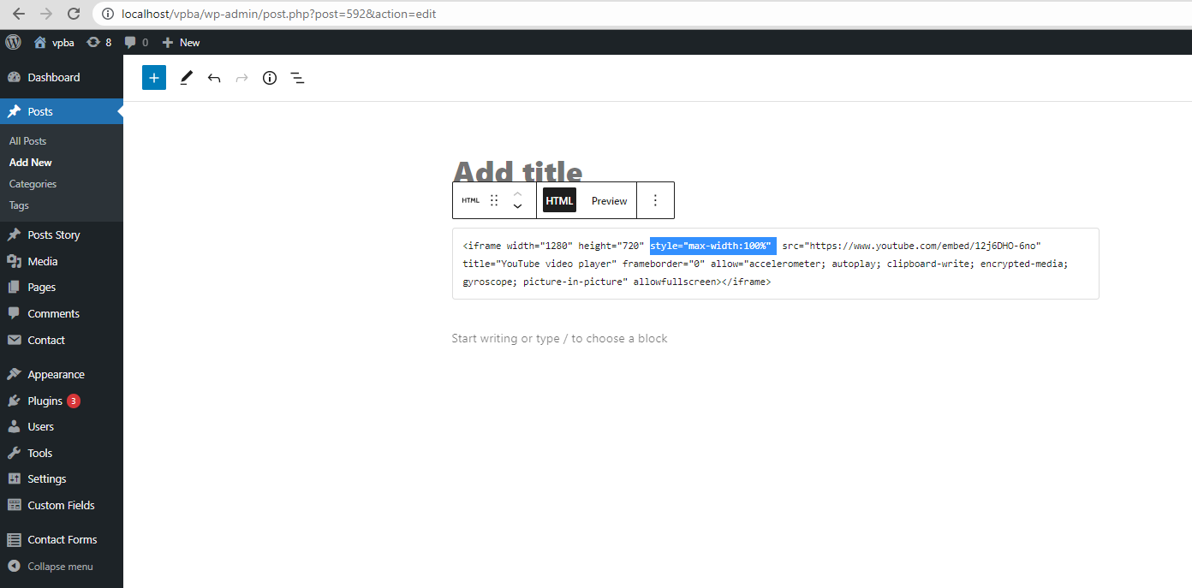

 | Click vào dấu + và search tool Custom HTML

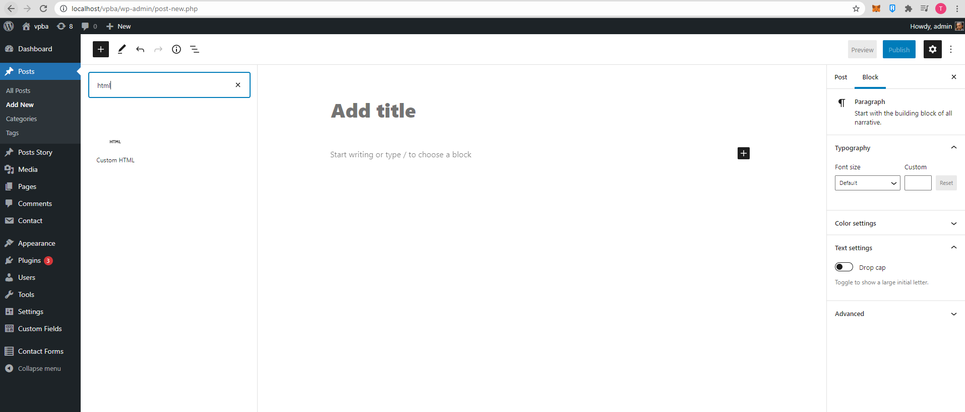

Vào video youtube cần embed lên web, nhấn chuột phải chọn "Sao chép mã nhúng"

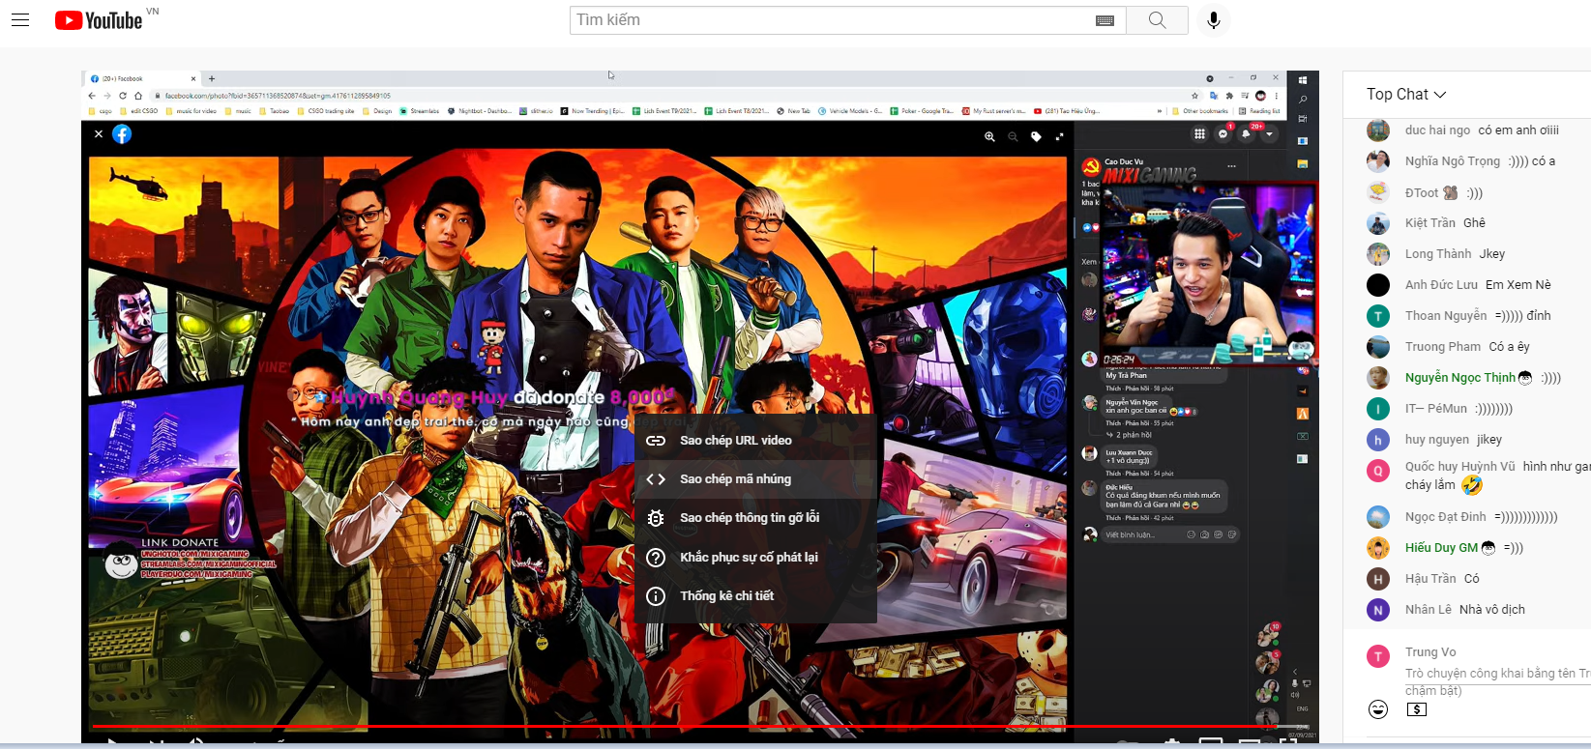

 | Paste mã vừa sao chép sang block chọn hiển thị video |  | Dán xong thì nhấn preview để check xem thử.

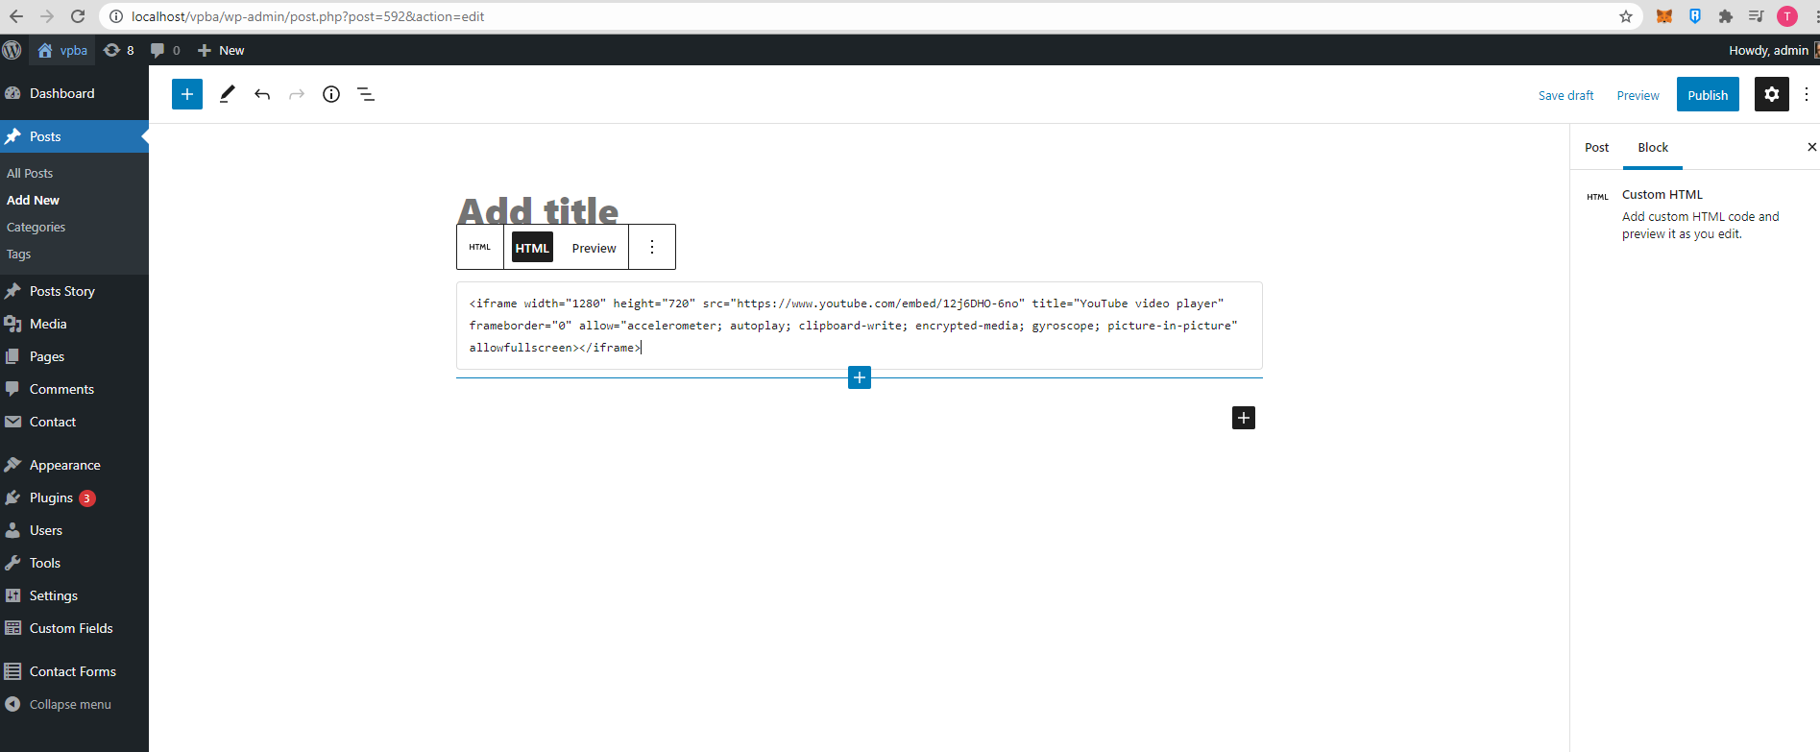

 |  | Điều chỉnh width và height theo độ dài và độ rộng muốn hiện thị lên trang web

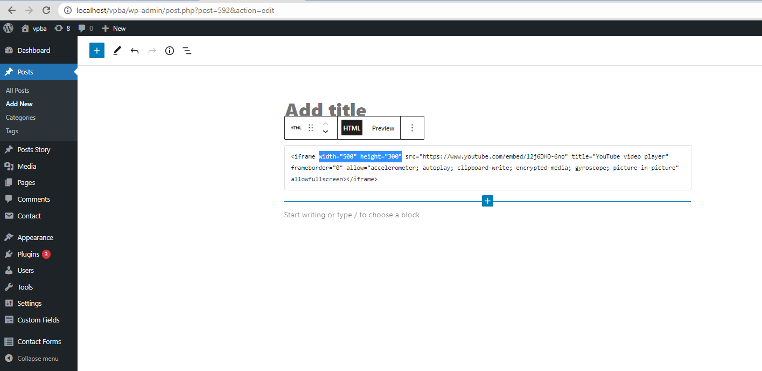


 |  | Hoặc thêm dòng style="max-width:100%" để hiển thị full kích thước cho phép trên web

image_confirm

Image1

